0. CRM 데이터
목차 |  |  |  |  |  |  | 데이터 개요
1. 하루배송 이용자의 20대 연령대 분포 |  |  |  |  |  |  | 1. 기간: 21.03.01 - 21.05.25(3개월)
2. 하루배송 이용 횟수 |  |  |  |  |  |  | 2. 대상: 하루배송을 1회 이상 이용한 경험이 있는 20대(한국나이 20 - 29) 고객
1) 평균 이용횟수 |  |  |  |  |  |  | 3. 분석건수: 138,178건
2) (횟수 기준) 상위 TOP 5 이용 고객
3) 1회 이용 고객
3. 하루배송 거래액
1) 평균 거래액
2) 최대 - 최소를 차지한 고객 정보
4. 하루배송 주문 시간대
1) 주요 주문 요일
2) 주요 주문 시간대
3) 요일별 주문 시간대 비교
4) 평일, 주말별 주문 시간대 비교

분석 요약

하루배송 이용자의 20대 연령대 분포 |  |  |  |  |  |  |  | 하루배송 이용 횟수
최근 3개월간 하루배송을 이용한 20대 고객은 138,178명임. |  |  |  |  |  |  |  | 하루배송 평균 이용횟수는 2.5회임.
코어 고객(24 - 26)은 48,450명으로 20대 고객 대비 35%의 비율을 차지함. |  |  |  |  |  |  |  | 횟수 기준 상위 TOP 5위인 고객 정보를 확인했을 때 평균 나이는 26.4세로, 3개월간 하루배송을 1) 평균 72.4회를 이용했으며 2) 평균 거래액은 15,42,852원으로 나타남.
25(12%) > 26(11.7%) > 24(11.3%) > 27(11.1%) > 23(10.6%) 순으로 사용율이 높았으며, 실제적으로 코어타겟이 하루배송 이용율이 높은 것으로 보임. |  |  |  |  |  |  |  | 3개월 간 이용횟수가 1번인 고객은 전체 데이터 대비 46.8%(64,601명)을 차지함. 하지만 3개월 동안 1회 사용이기 때문에 해당 고객이 하루배송 이후 이탈했다 판단할 수 없음.(추후 분석 필요)
하루배송 이용자 20대 비율
구매건수별 회원수 집계
나이 | 회원수(명) |  |  |  |  |  |  |  | 1) (횟수 기준) 상위 TOP 5 고객 정보 |  | * 3개월 간의 구매건수 & 거래액임
20 | 9,194 |  |  |  |  |  |  |  |  |  |  | 구매건수 | 회원수(명)
21 | 11,786 |  |  |  |  |  |  |  | 하루배송 구매건수 | 하루배송 거래액 | 나이 | 1 | 64601
22 | 13,150 |  |  |  |  |  |  |  | 100 | ₩2,445,260 | 28 | 2 | 31187
23 | 14,630 |  |  |  |  |  |  |  | 95 | ₩1,784,240 | 24 | 3 | 16620
24 | 15,681 |  |  |  |  |  |  |  | 58 | ₩1,146,540 | 26 | 4 | 9189
25 | 16,601 |  |  |  |  |  |  |  | 55 | ₩1,176,170 | 29 | 5 | 5415
26 | 16,168 |  |  |  |  |  |  |  | 54 | ₩1,162,050 | 25 | 6 | 3447
27 | 15,404 |  |  |  |  |  |  |  |  |  |  | 7 | 2160
28 | 13,694 |  |  |  |  |  |  |  |  |  |  | 8 | 1519
29 | 11,870 |  |  |  |  |  |  |  |  |  |  | 9 | 1023
 |  |  |  |  |  |  |  |  |  |  |  | 10 | 723
 |  |  |  |  |  |  |  |  |  |  |  | 11 | 513
 |  |  |  |  |  |  |  |  |  |  |  | 14 | 219
하루배송 거래액 |  |  |  |  |  |  |  |  |  |  |  | 15 | 174
하루배송 평균 거래액은 48,166원임. |  |  |  |  |  |  |  |  |  |  |  | 16 | 126
거래액 기준 상위 TOP 5인 고객 정보를 확인했을 때 이용 횟수 상위 고객과 유사함(1인만 상이함). 평균 나이는 27세로 3개월간 하루배송을 1) 평균 70회를 이용했으며 2) 평균 거래액은 1,554,242원으로 나타남 |  |  |  |  |  |  |  |  |  |  |  | 18 | 95
거래액 기준 하위 TOP 5인 고객 정보를 확인했을 때 평균 나이는 25세로 3개월간 하루배송을 1) 1회를 이용했으며 2) 평균 거래액은 178원으로 나타남 |  |  |  |  |  |  |  |  |  |  |  | 17 | 92
하위 고객은 프로모션으로 저가 상품 이벤트에 참여하면서 하루배송을 이용한 것으로 보임. 해당 고객이 체리피커가 될 지 이후 꾸준히 하루배송을 이용할 지는 추후 분석이 필요함. |  |  |  |  |  |  |  |  |  |  |  | 19 | 63
 |  |  |  |  |  |  |  |  |  |  |  | 20 | 56
1) (거래액 기준) 상위 TOP 5 고객 정보 |  |  | 2) (거래액 기준) 하위 TOP 5 고객 정보 |  |  |  |  |  |  |  |  | 21 | 55
 |  |  |  |  |  |  |  |  |  |  |  | 22 | 33
하루배송 구매건수 | 하루배송 거래액 | 나이 | 하루배송 구매건수 | 하루배송 거래액 | 나이 |  |  |  |  |  |  | 23 | 26
100 | ₩2,445,260 | 28 | 1 | ₩100 | 24 |  |  |  |  |  |  | 25 | 25
95 | ₩1,784,240 | 24 | 1 | ₩120 | 23 |  |  |  |  |  |  | 24 | 21
46 | ₩1,203,490 | 29 | 1 | ₩190 | 25 |  |  |  |  |  |  | 26 | 17
55 | ₩1,176,170 | 29 | 1 | ₩230 | 27 |  |  |  |  |  |  | 27 | 15
54 | ₩1,162,050 | 25 | 1 | ₩250 | 26 |  |  |  |  |  |  | 28 | 13
 |  |  |  |  |  |  |  |  |  |  |  | 32 | 11
 |  |  |  |  |  |  |  |  |  |  |  | 29 | 10
하루배송 주문 시간대 |  |  |  |  |  |  |  |  |  |  |  | 30 | 10
[요일] 하루배송 구매 일자 기준 주문 요일은 화 > 수 > 목 > 월 > 금 > 일 > 토 순이며 주말보다 평일 이용이 더 많은 것으로 보임. |  |  |  |  |  |  |  |  |  |  |  | 31 | 8
[시간] 하루배송 구매 일자 기준 주문 시간대는 13시 > 12시 > 23시 > 22시 > 11시 > 19시 순으로 점심시간(12 - 14시), 취침시간 직전(22 - 24시), 퇴근시간(19 - 20시)로 판단됨. |  |  |  |  |  |  |  |  |  |  |  | 34 | 5
** 대상자가 20대 전체이기 때문에 직장인으로 한정지을 수는 없으나, 사회초년생 나이로 설정한 24세(코어타겟)부터 29세까지가 전체의 64.7%를 차지함. 따라서 19시를 퇴근 시간대로 분류함. |  |  |  |  |  |  |  |  |  |  |  | 35 | 5
** 시간대(범주)는 시를 기준으로 처리함. ex) 13:00 ~ 13:59를 13으로 처리
[요일별 시간대 추이] 월, 화, 수는 19 - 20시에 소폭 상승하는 모습을 보였으며, 목요일은 다른 평일보다 상승폭이 낮고 점심 이후 급격히 낮아지는 편임.
[요일별 시간대 추이] 금요일은 16 - 17시, 18 - 19시에 2번 소폭 오르는 모습을 보임. 기존 평일보다 시간대가 앞당겨졌으며, 19시 이후부터 구매율이 낮아짐(ex. 주말 약속 등)
[평일, 주말별 시간대 추이] 평일과 주말의 구매 시간대 양상이 극명하게 나뉘어짐.
- (평일) 평일의 경우 점심시간대(12 - 14시 ** 13시대 피크)에 급상승함. 이후 19 - 20시에 소폭 상승하고 21 - 24시까지 주문이 급상승함. 새벽 5시쯤 최저점을 가짐.
- (주말) 오전 9시부터 꾸준히 상승세를 이후며, 19 - 24시까지 주문이 급상승함. 새벽 6시가 최저점으로 평일보다 1시간 늦춰지는 모습을 보임.
주문건수 별 하루배송 주문 요일
주문건수 별 하루배송 주문 시간대
 |  |  |  |  |  |  |  |  |  |  |  |  |  | 41 | 5
요일 | 회원수 |  |  |  |  | 시간 | 주문회원수 |  |  |  |  |  |  | 36 | 4
월요일 | 45061 |  |  |  |  | 0 | 14371 |  |  |  |  |  |  | 40 | 4
화요일 | 52784 |  |  |  |  | 1 | 10855 |  |  |  |  |  |  | 39 | 3
수요일 | 50711 |  |  |  |  | 2 | 7209 |  |  |  |  |  |  | 33 | 3
목요일 | 49084 |  |  |  |  | 3 | 4441 |  |  |  |  |  |  | 43 | 2
금요일 | 32502 |  |  |  |  | 4 | 2915 |  |  |  |  |  |  | 48 | 2
토요일 | 20234 |  |  |  |  | 5 | 1743 |  |  |  |  |  |  | 45 | 2
일요일 | 25980 |  |  |  |  | 6 | 1908 |  |  |  |  |  |  | 37 | 2
 |  |  |  |  |  | 7 | 3576 |  |  |  |  |  |  | 42 | 2
 |  |  |  |  |  | 8 | 6256 |  |  |  |  |  |  | 38 | 2
 |  |  |  |  |  | 9 | 8112 |  |  |  |  |  |  | 58 | 1
 |  |  |  |  |  | 10 | 13428 |  |  |  |  |  |  | 54 | 1
 |  |  |  |  |  | 11 | 16474 |  |  |  |  |  |  | 55 | 1
1) 요일별 시간대 추이 |  |  |  | 2) 평일, 주말별 시간대 추이 |  | 12 | 19602 |  |  |  |  |  |  | 95 | 1
 |  |  |  |  |  | 13 | 20080 |  |  |  |  |  |  | 53 | 1
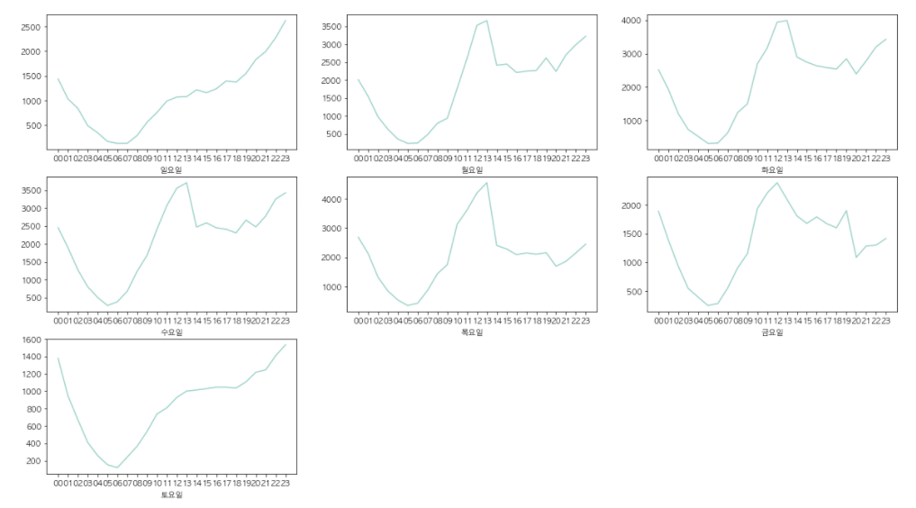
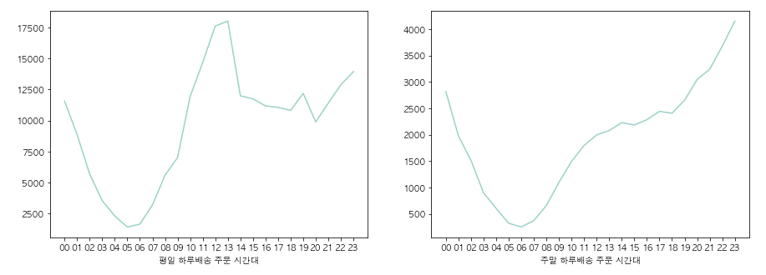
 |  |  |  |  |  | 14 | 14216 |  |  |  |  |  |  | 46 | 1
 |  |  |  |  |  | 15 | 13926 |  |  |  |  |  |  | 100 | 1
 |  |  |  |  |  | 16 | 13459
 |  |  |  |  |  | 17 | 13502
 |  |  |  |  |  | 18 | 13223
 |  |  |  |  |  | 19 | 14837
 |  |  |  |  |  | 20 | 12930
 |  |  |  |  |  | 21 | 14645
 |  |  |  |  |  | 22 | 16559
 |  |  |  |  |  | 23 | 18089

